画面設計（ログイン画面）
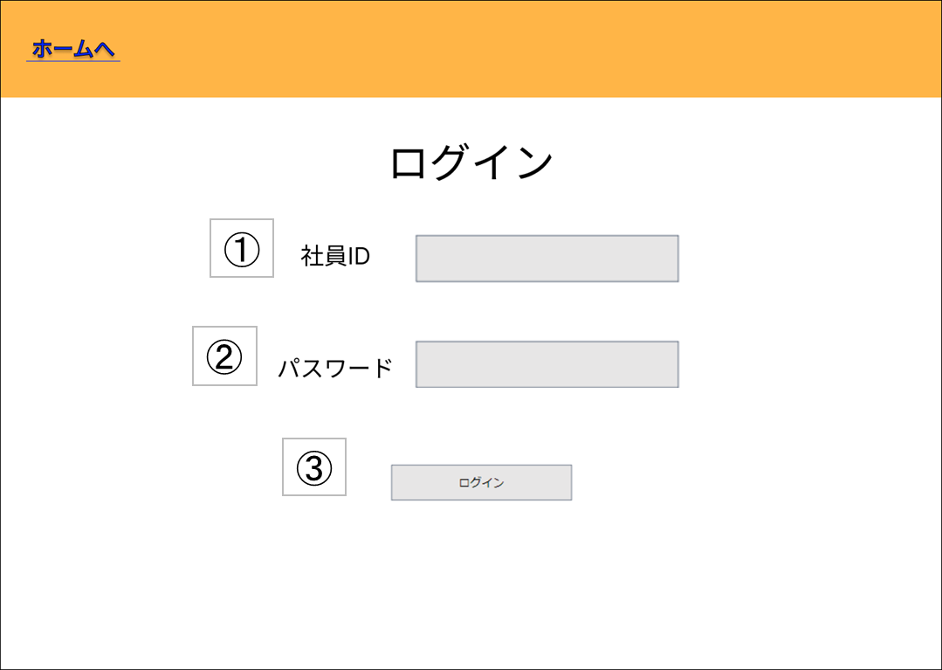
基本設計書（画面設計）
（案 件 名）グルメ情報webシステム開発
（システム名）ダカラ食堂

画面イメージ |  |  |  |  | 備考
 |  |  |  |  | ・ログイン前店舗情報一覧画面で ログインボタンを押したとき この画面に遷移する
 |  |  |  |  | ・ログインに失敗した場合 画面遷移は発生しない

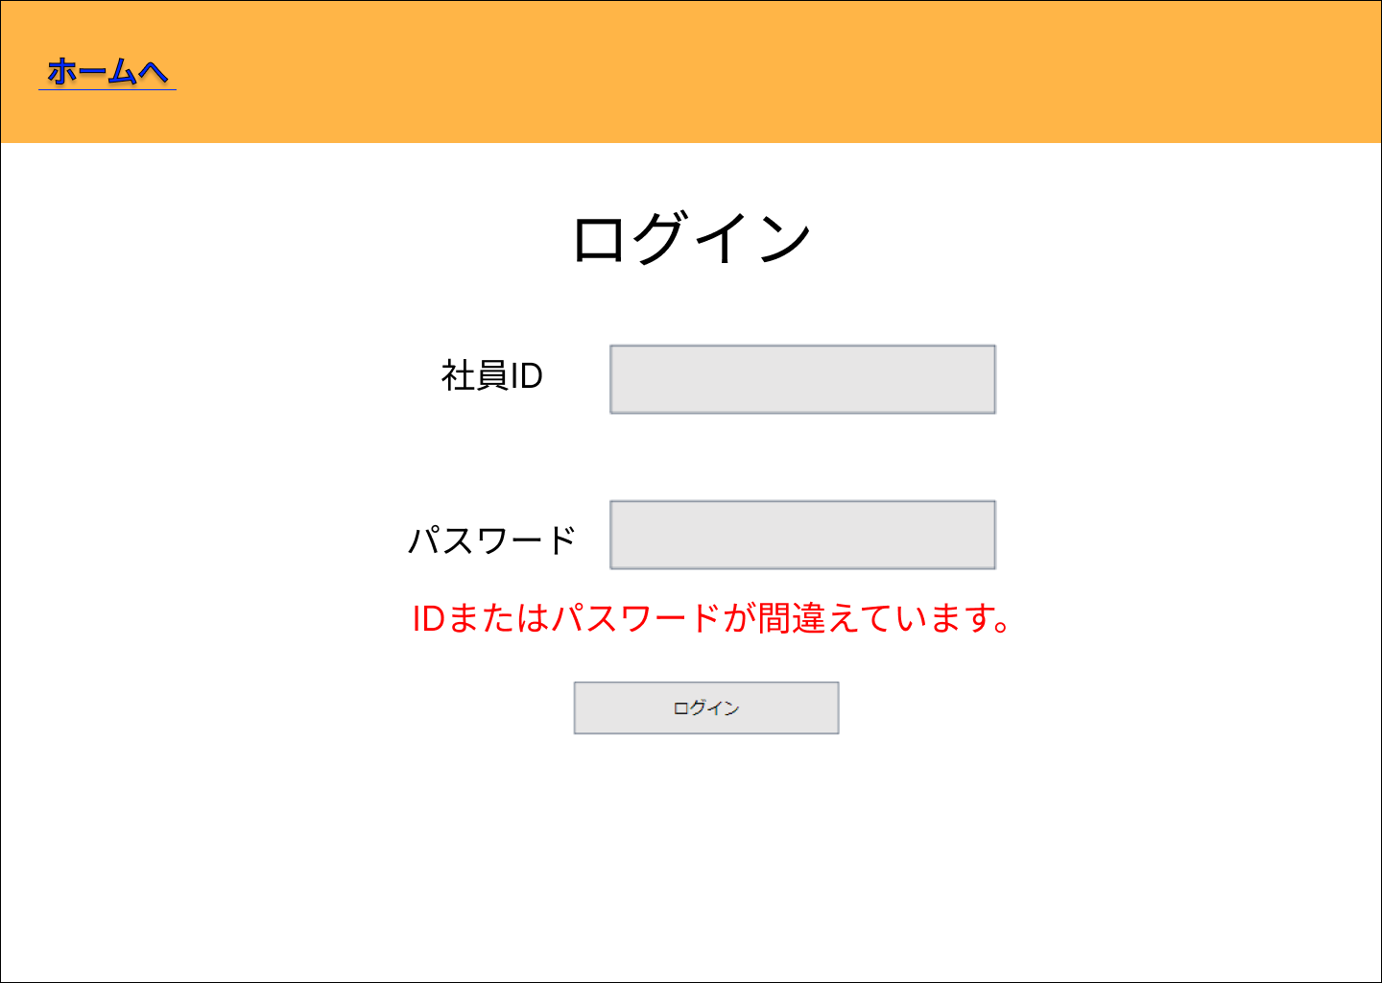

 |  |  |  |  |  | ログイン失敗した場合

No | 項目名 | 説明 | I/O | 備考
① | ID入力欄 | 社員IDを入力する欄 | I
② | パスワード入力欄 | パスワードを入力する欄 | I
③ | ログインボタン | ログインOK/NGの判定を行う (OKの場合)メインメニュー画面に遷移する (NGの場合)エラーメッセージを表示する | I

④ | エラーメッセージ | ID・パスワードの誤りを通知する | O

基本設計書（画面設計）
（案 件 名）グルメ情報webシステム開発
（システム名）ダカラ食堂

画面イメージ |  |  |  |  | 備考

No | 項目名 | 説明 | I/O | 備考

画面設計（ログイン前店舗情報一覧画面)
基本設計書（画面設計）
（案 件 名）グルメ情報webシステム開発
（システム名）ダカラ食堂

画面イメージ |  |  |  |  | 備考
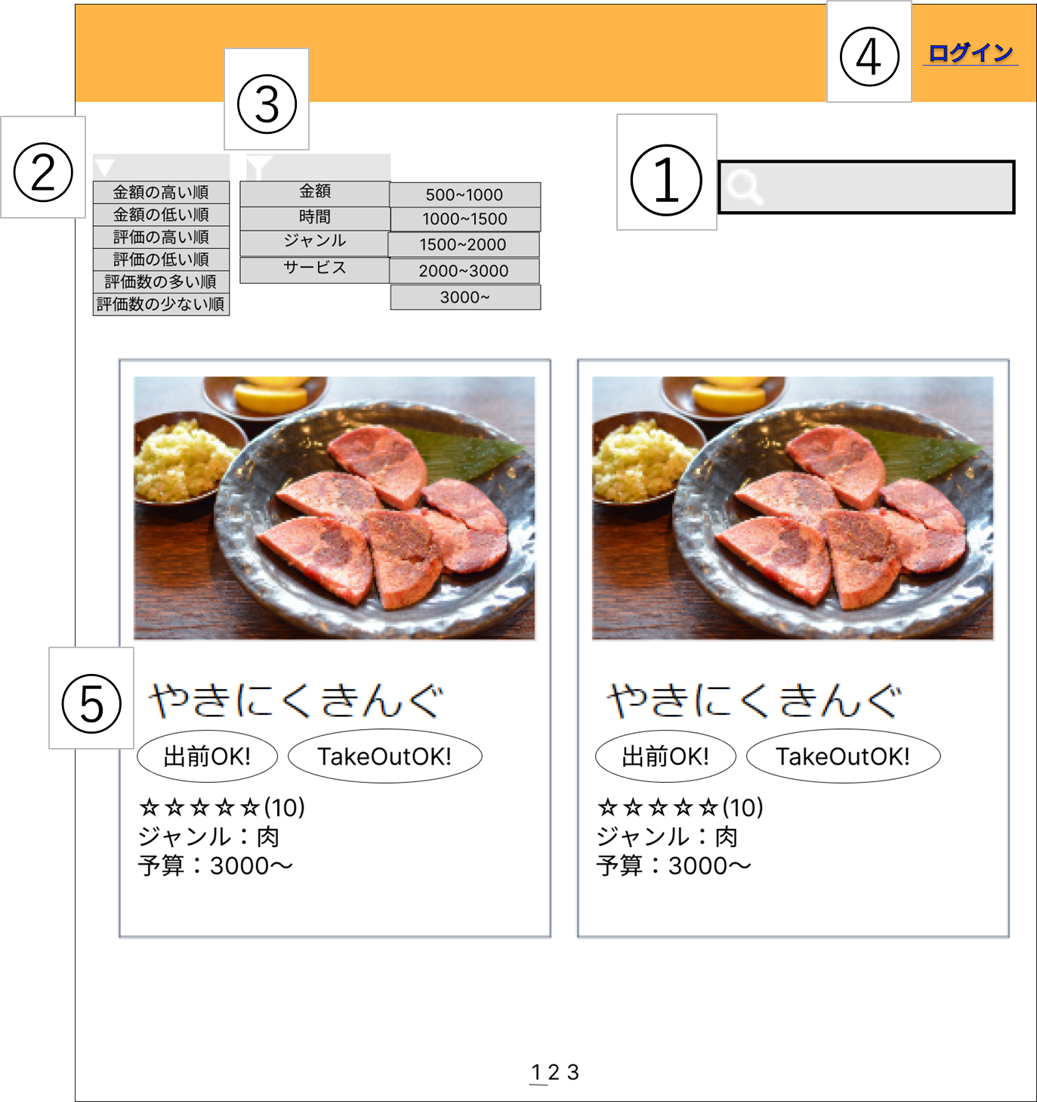 |  |  |  |  | ・起動時に表示される
 |  |  |  |  | ・ユーザがログアウトしたとき この画面に遷移する
 |  |  |  |  | ・ログイン画面、または、店舗情報詳 細画面で戻るボタンを押したときこ の画面に遷移する

No | 項目名 | 説明 | I/O | 備考
① | 検索欄 | 検索したい単語を入力 | I | ・入力した内容と一部一致した店舗を表示する。 ・検索内容を入力後、「Enter」キーを押すことで検索を行う。
② | 並び替えツール | 並び替えたい内容を選択する（実行タイミングは？？） | I | ・プルダウンメニューで表示される。 ・金額、評価数、評価で昇順、降順の並び替えができる。
③ | 絞り込みツール | 絞り込みたい内容を選択する（実行タイミングは？？） | I | ・チェックボックスで表示される。 ・金額、営業時間、ジャンル、デリバリーサービスの有無で絞り込みができる。 ・金額は500円未満、500円以上1000円未満、1000円以上に分割される。 ・営業時間は曜日(日,月,火,水,木,金,土)と時間(？？？)に分けられる。
④ | ログインボタン | ログイン画面に遷移する | I
⑤ | 店舗名 | 店舗詳細画面に遷移する | I

基本設計書（画面設計）
（案 件 名）グルメ情報webシステム開発
（システム名）ダカラ食堂

画面イメージ |  |  |  |  | 備考

No | 項目名 | 説明 | I/O | 備考

画面設計（アカウント情報変更画面)
基本設計書（画面設計）
（案 件 名）グルメ情報webシステム開発
（システム名）ダカラ食堂

画面イメージ |  |  |  |  | 備考
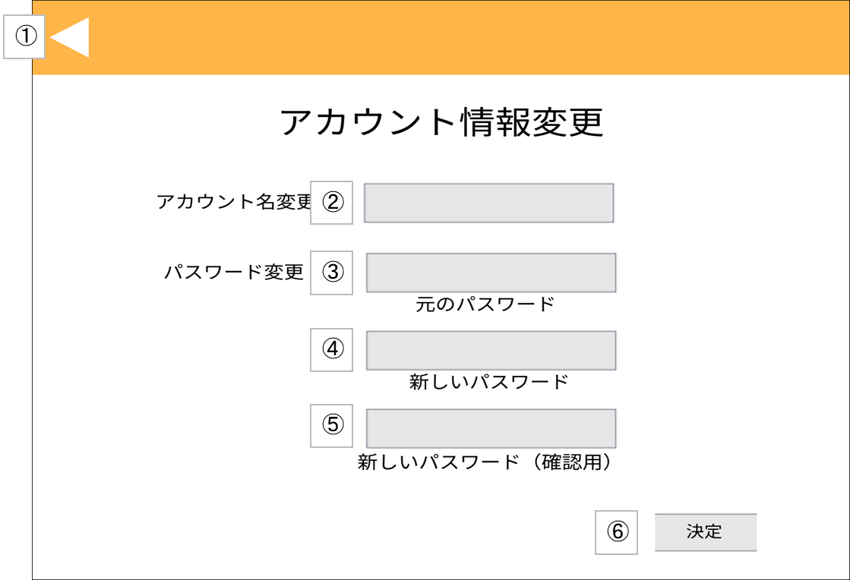 |  |  |  |  | ・マイページでアカウント情報変更ボタンを押すと この画面に遷移する
 |  |  |  |  | ・管理者メニューでアカウント情報変更ボタンを押 すとこの画面に遷移する
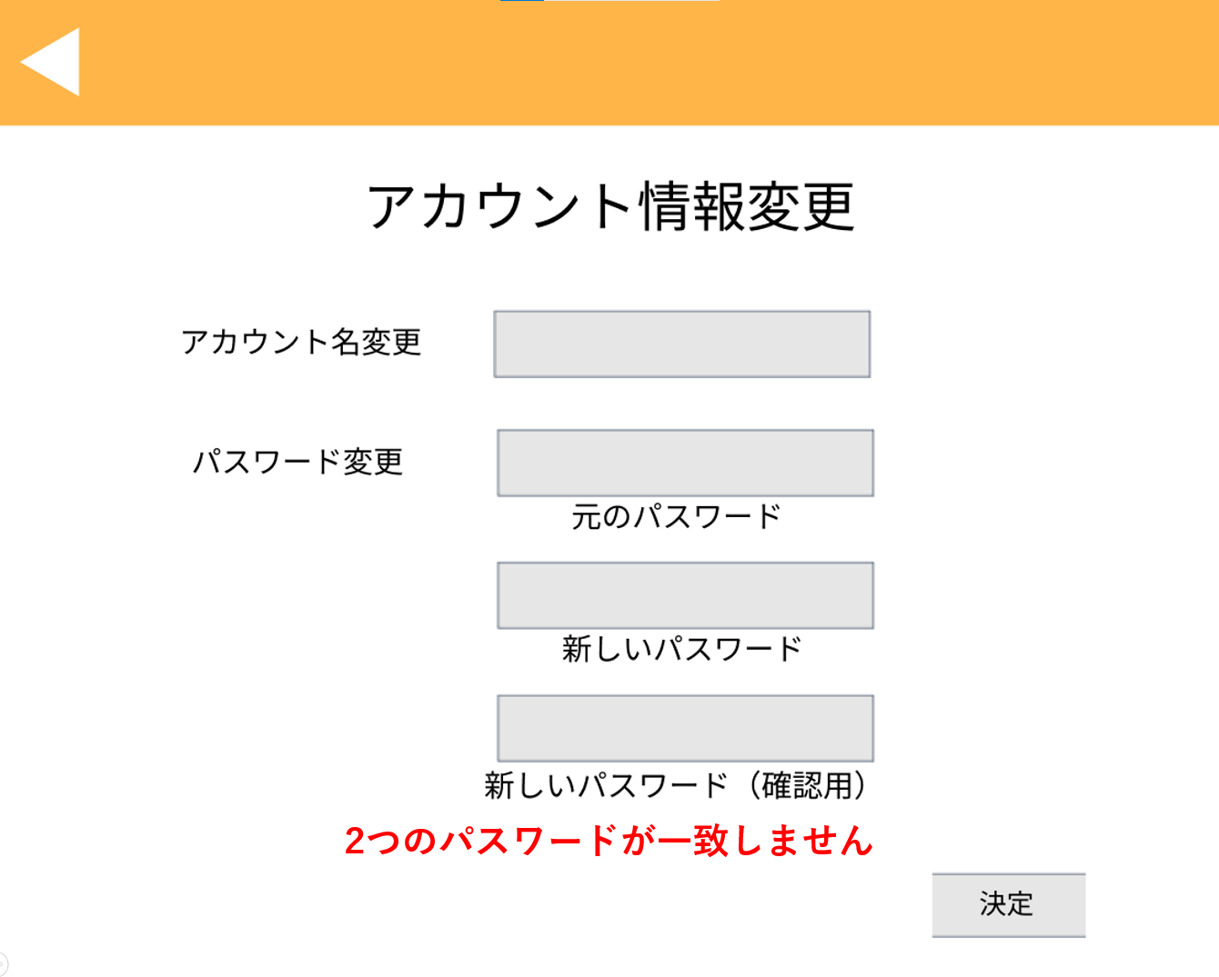

 |  |  |  |  | ④、⑤の内容が不一致である場合
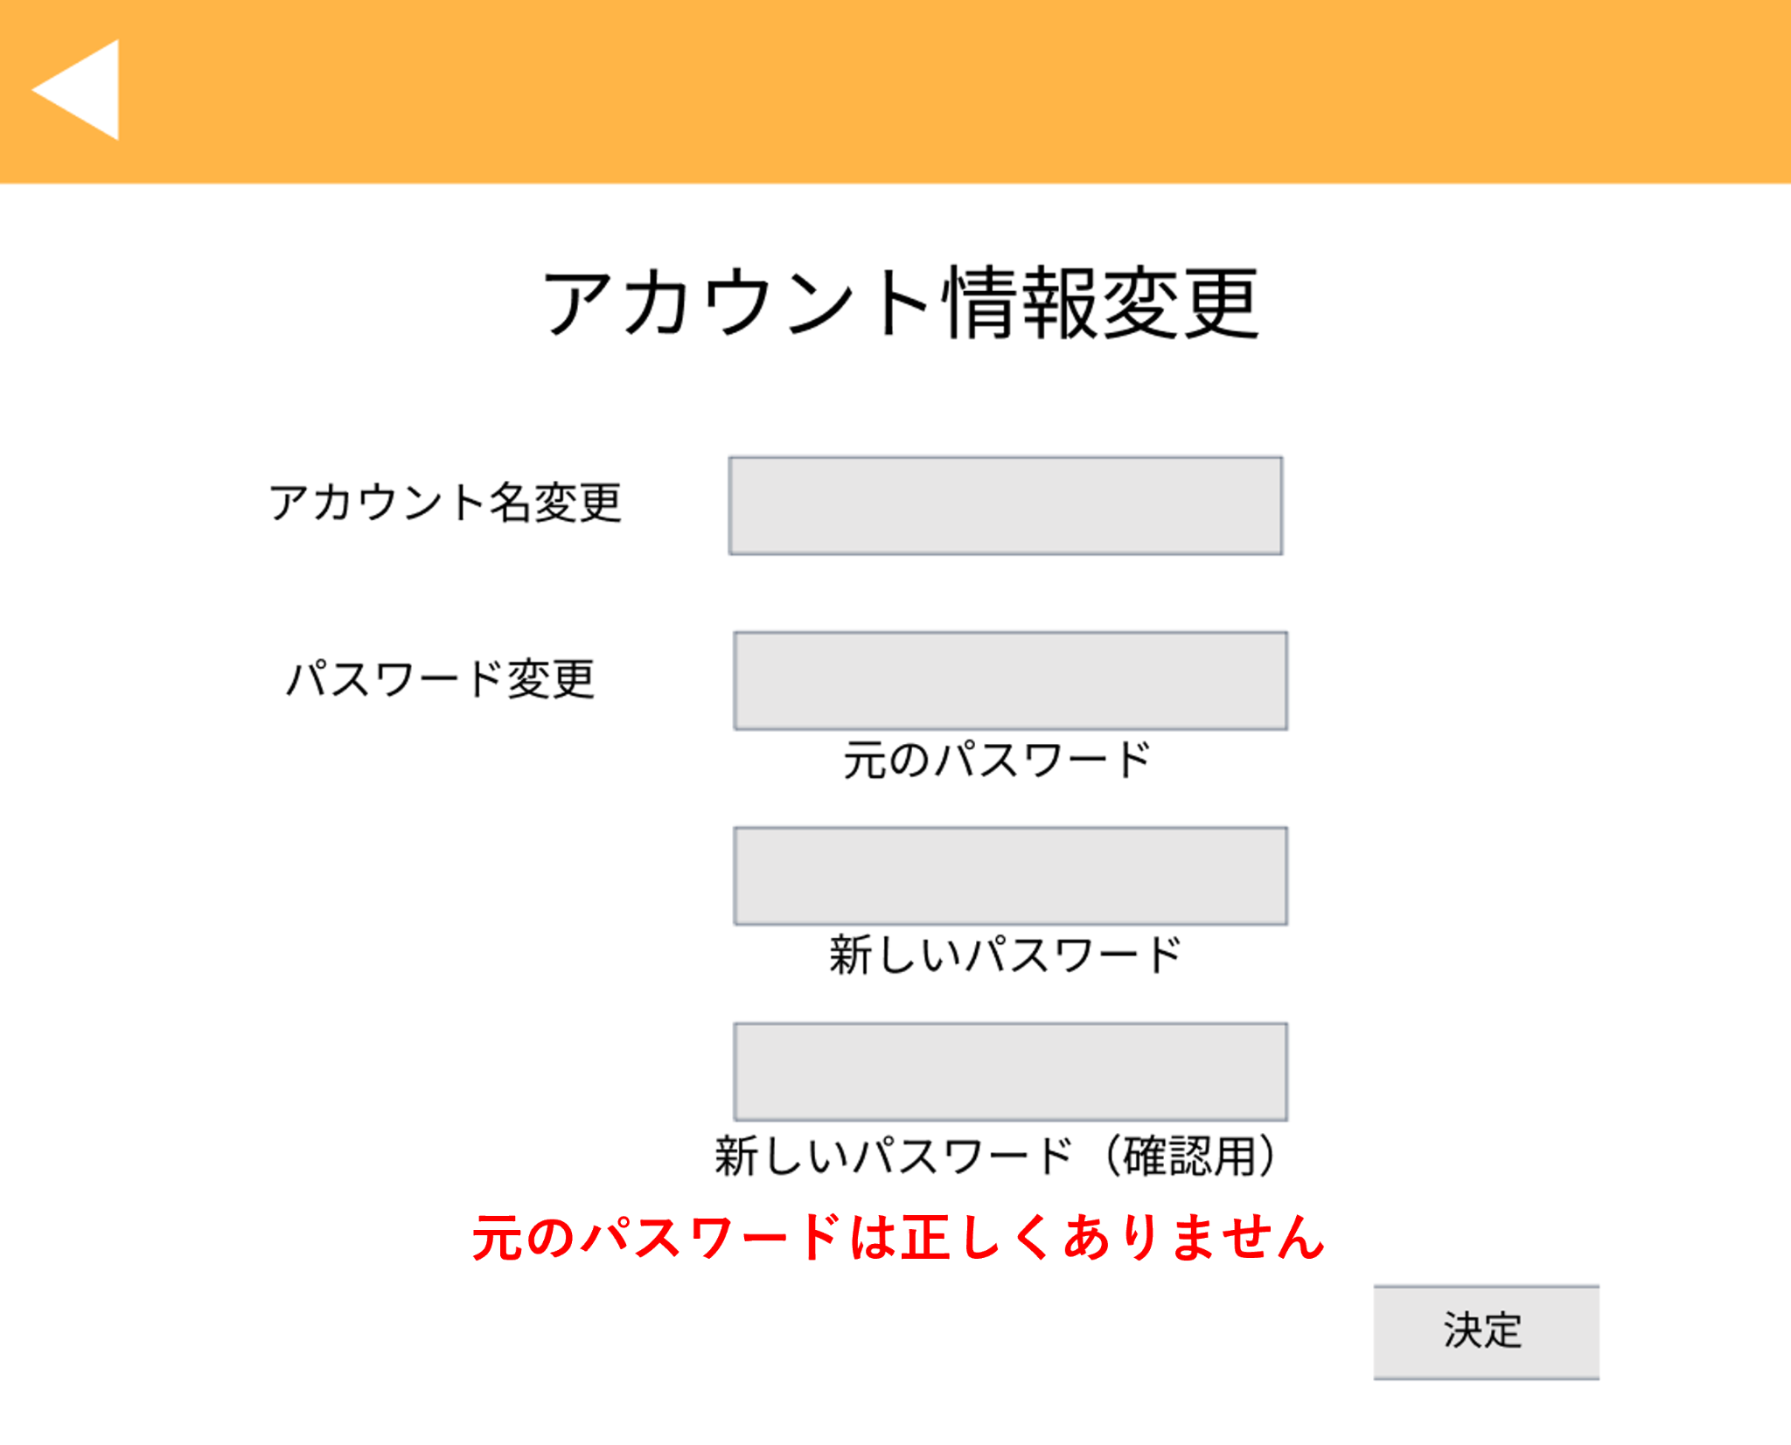

 |  |  |  |  | 元のパスワードが誤っている場合

No | 項目名 | 説明 | I/O | 備考
① | 戻るボタン | (社員アカウントの場合) マイページに遷移する (管理者アカウントの場合) 管理者メニュー画面に遷移する | I

② | 新しいアカウント名入力欄 | 新しいアカウント名を入力を入力する欄 | I
③ | 元のパスワード入力欄 | 元のログインパスワードを入力を入力を入力する欄 | I
④ | 新しいパスワード入力欄 | 新しいログインパスワードを入力を入力を入力する欄 | I
⑤ | 新しいパスワード(確認用)入力欄 | 新しいログインパスワードを再度入力を入力を入力する欄 | I
⑥ | 決定ボタン | パスワード変更OK/NGの判定を行う (社員アカウントでOKの場合)マイページに遷移する (管理者アカウントでOKの場合)管理者メニュー画面に遷移する (NGの場合)エラーメッセージを表示する | I

⑦ | エラーメッセージ | パスワードの誤りを通知する (③のパスワードが違う場合)「元のパスワードは正しくありません」は正しくありません (④、⑤のパスワードが違う場合)「2つのパスワードは正しくありません」は正しくありません | O

画面設計（アカウント一覧画面)
基本設計書（画面設計）
（案 件 名）グルメ情報webシステム開発
（システム名）ダカラ食堂

画面イメージ |  |  |  |  | 備考
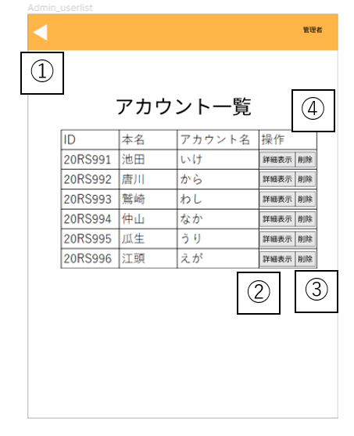 |  |  |  |  | ・管理者メニュー画面で、アカウント一覧ボタンを クリックすると遷移する。

 |  |  |  |  | ・管理者用ユーザー情報画面で、戻るボタンをクリック、 またはアカウント削除ボタン、パスワード初期化ボタン、 決定ボタンをクリックすると遷移する。

 |  |  |  |  | ポップアップ表示例
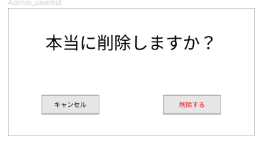

No | 項目名 | 説明 | I/O | 備考
① | 戻るボタン | 管理者メニュー画面へ遷移する | I
② | 詳細表示ボタン | 管理者用ユーザ情報画面へ遷移する | I
③ | アカウント削除ボタン | 対象のアカウントが削除される | I | ・アカウント削除前にポップアップ表示で確認が行われる

基本設計書（画面設計）
（案 件 名）グルメ情報webシステム開発
（システム名）ダカラ食堂

画面イメージ |  |  |  |  | 備考

No | 項目名 | 説明 | I/O | 備考

画面設計（管理者用ユーザー情報画面)
基本設計書（画面設計）
（案 件 名）グルメ情報webシステム開発
（システム名）ダカラ食堂

画面イメージ |  |  |  |  |  | 備考
 |  |  | 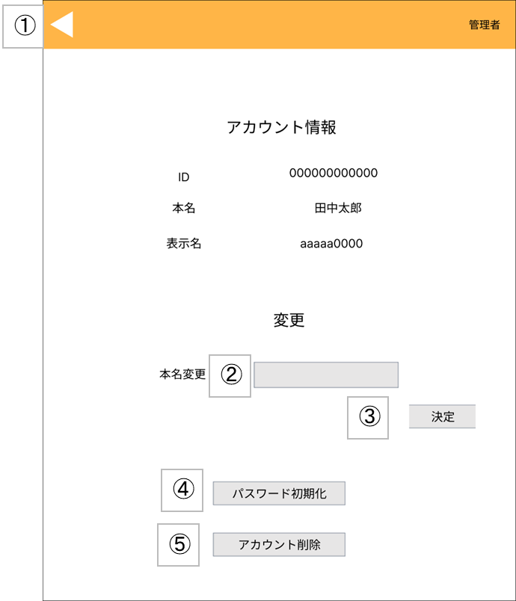 |  |  | ・アカウント一覧画面で、アカウントを 選択しクリックする。

No | 項目名 | 説明 |  | I/O | 備考
① | 戻るボタン | アカウント一覧へ遷移する |  | I
② | 本名変更入力欄 | 変更したい本名を入力する |  | I
③ | 決定ボタン | 本名を入力した後に決定を押すと、リロードされ本名が変更される |  | I
④ | パスワード初期化ボタン | パスワードが初期パスワード(ID)に変更される |  | I
⑤ | アカウント削除ボタン | アカウントが削除され、アカウント一覧画面に遷移する |  | I

基本設計書（画面設計）
（案 件 名）グルメ情報webシステム開発
（システム名）ダカラ食堂

画面イメージ |  |  |  |  |  | 備考

No | 項目名 | 説明 |  | I/O | 備考

画面設計（管理者メニュー画面）
基本設計書（画面設計）
（案 件 名）グルメ情報webシステム開発
（システム名）ダカラ食堂

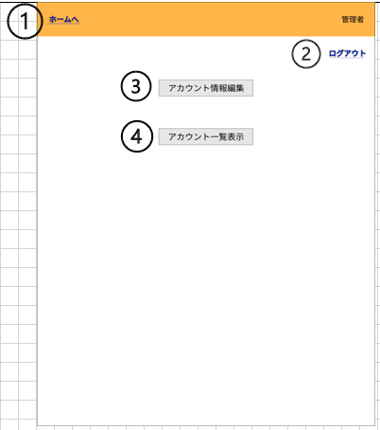
画面イメージ |  |  |  |  | 備考
 |  |  |  |  | ・ログイン後店舗情報一覧画面で、 管理者アカウントでログインした状 態でユーザー名をクリックすると遷 移する。

 |  |  |  |  | ・アカウント一覧画面で、戻るボタン をクリックすると遷移する。

 |  |  |  |  | ・アカウント情報変更画面で、変更確 定ボタンまたは戻るボタンをクリック すると遷移する。

No | 項目名 | 説明 | I/O | 備考
① | 戻るボタン | ログイン後店舗情報一覧画面へ遷移する | I
② | ログアウトボタン | ログインしているアカウントからログアウトする | I
③ | アカウント情報編集ボタン | アカウント情報変更画面に遷移する | I
④ | アカウント一覧表示ボタン | アカウント一覧画面に遷移する | I

